Hoja1
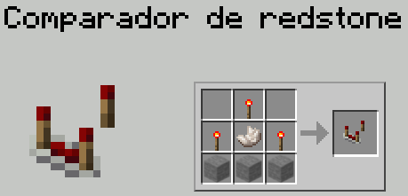
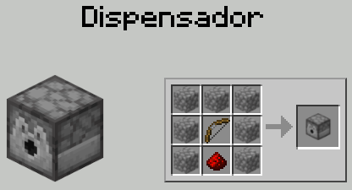
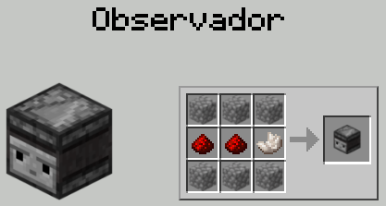
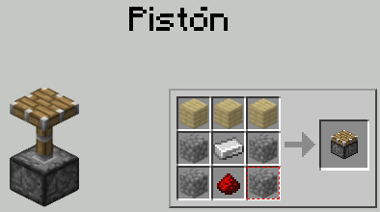
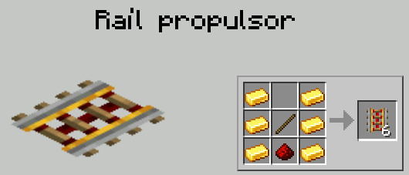
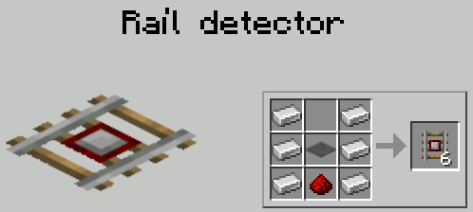
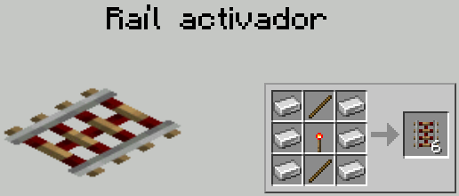

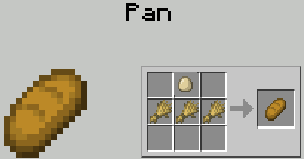

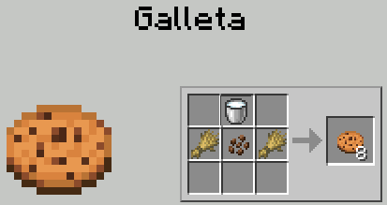

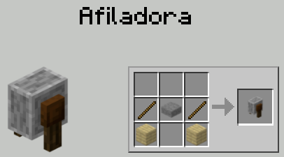

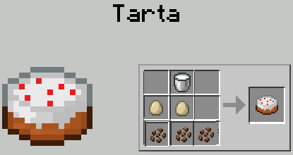

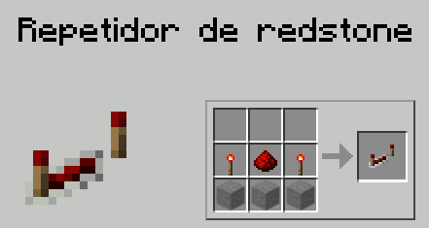

 | TRIGO | CACAO | HUEVO | LECHE | PRECIO | CANTIDAD | INGRESO |  |  | AZUCAR | CALABAZA
PAN | 3 |  | 1 |  | 4 | 6 | 24
GALLETA | 2 | 1 |  | 1 | 1 | 11 | 11
TARTA |  | 3 | 2 | 1 | 10 | 8 | 80
 |  |  |  |  |  |  | 115

Necesario para crear los productos
 | TRIGO | CACAO | HUEVO | LECHE
PAN | 18 |  | 6
GALLETA | 22 | 11 |  | 11
TARTA |  | 24 | 16 | 8
TOTAL | 40 | 35 | 22 | 19

Inventario de cada almacén
 | TRIGO | CACAO | HUEVO | LECHE
ALMACÉN A | 30 | 25 | 5 | 3
ALMACÉN B | 10 | 10 | 17 | 16

Cantidad que puede cargar en cada viaje

 | TRIGO | CACAO | HUEVO | LECHE
Cantidad Máxima | 6 | 5 | 4 | 2

 | Objetivo | pan | pan | pan | Cofre 1 | Cofre 1 | x | Cofre 2 | Cofre 2 | Cofre 2 | x | Cofre 3 | Cofre 3 | Cofre 3 | Cofre 3 | x | Cofre 3 | Cofre 3 | x
 | Cofre Pan | 0 | 0 | 0 | 3 | 3 | 10 | 10 | 10 | 10 | 10 | 10 | 10 | 10 | 10 | 10 | 10 | 10 | 10
3 | trigo | 0 | 10 | 10 | 1 | 11 | 21 | 0 | 0 | 0 | 0 | 0 | 0 | 0 | 0 | 0 | 0 | 0 | 0
0 | cacao | 0 | 0 | 0 | 0 | 0 | 0 | 0 | 0 | 0 | 0 | 0 | 0 | 0 | 0 | 0 | 0 | 0 | 0
1 | huevo | 0 | 0 | 5 | 2 | 2 | 12 | 5 | 5 | 5 | 5 | 5 | 5 | 5 | 5 | 5 | 5 | 5 | 0
0 | leche | 0 | 0 | 0 | 0 | 0 | 0 | 0 | 0 | 0 | 0 | 0 | 0 | 0 | 0 | 0 | 0 | 0 | 0
0 | Cofre Galleta | 0 | 0 | 0 | 0 | 0 | 0 | 0 | 0 | 0 | 0 | 5 | 5 | 5 | 5 | 5 | 5 | 5 | 5
2 | trigo | 0 | 0 | 0 | 0 | 0 | 0 | 0 | 0 | 0 | 10 | 0 | 0 | 0 | 0 | 0 | 0 | 0 | 0
1 | cacao | 0 | 0 | 0 | 0 | 0 | 0 | 0 | 10 | 10 | 10 | 5 | 5 | 5 | 5 | 5 | 5 | 5 | 5
0 | huevo | 0 | 0 | 0 | 0 | 0 | 0 | 0 | 0 | 0 | 0 | 0 | 0 | 0 | 0 | 0 | 0 | 0 | 0
1 | leche | 0 | 0 | 0 | 0 | 0 | 0 | 0 | 0 | 10 | 10 | 5 | 5 | 5 | 5 | 5 | 5 | 5 | 5
 | Cofre Pastel | 0 | 0 | 0 | 0 | 0 | 0 | 0 | 0 | 0 | 0 | 0 | 0 | 0 | 0 | 3 | 3 | 3 | 3
0 | trigo | 0 | 0 | 0 | 0 | 0 | 0 | 0 | 0 | 0 | 0 | 0 | 0 | 0 | 0 | 0 | 0 | 0 | 0
3 | cacao | 0 | 0 | 0 | 0 | 0 | 0 | 0 | 0 | 0 | 0 | 0 | 10 | 10 | 10 | 1 | 11 | 16 | 16
2 | huevo | 0 | 0 | 0 | 0 | 0 | 0 | 0 | 0 | 0 | 0 | 0 | 0 | 0 | 7 | 1 | 1 | 1 | 6
1 | leche | 0 | 0 | 0 | 0 | 0 | 0 | 0 | 0 | 0 | 0 | 0 | 0 | 6 | 6 | 3 | 3 | 3 | 3
 | Almacen 1
 | trigo | 30 | 20 | 20 | 20 | 10 | 10 | 10 | 10 | 10 | 10 | 10 | 10 | 10 | 10 | 10 | 10 | 10 | 10
 | cacao | 25 | 25 | 25 | 25 | 25 | 25 | 25 | 15 | 15 | 15 | 15 | 5 | 5 | 5 | 5 | 5 | 0 | 0
 | huevo | 5 | 5 | 0 | 0 | 0 | 0 | 0 | 0 | 0 | 0 | 0 | 0 | 0 | 0 | 0 | 0 | 0 | 0
 | leche | 3 | 3 | 3 | 3 | 3 | 3 | 3 | 3 | 3 | 3 | 3 | 3 | 3 | 3 | 3 | 3 | 3 | 3
 | Almacen 2
 | trigo | 10 | 10 | 10 | 10 | 10 | 10 | 10 | 10 | 10 | 0 | 0 | 0 | 0 | 0 | 0 | 0 | 0 | 0
 | cacao | 10 | 10 | 10 | 10 | 10 | 10 | 10 | 10 | 10 | 10 | 10 | 10 | 10 | 10 | 10 | 0 | 0 | 0
 | huevo | 17 | 17 | 17 | 17 | 17 | 7 | 7 | 7 | 7 | 7 | 7 | 7 | 7 | 0 | 0 | 0 | 0 | 0
 | leche | 16 | 16 | 16 | 16 | 16 | 16 | 16 | 16 | 6 | 6 | 6 | 6 | 0 | 0 | 0 | 0 | 0 | 0
 | Acción
 |  | Ir al Almacen 1 y traer Material 1-1 y poner en el cofre 1 | Ir al Almacen 1 y traer Material 1-3 y poner en el cofre 1 | Crafteo | Ir al Almacen 1 y traer Material 1-1 y poner en el cofre 1 | Ir al Almacen 2 y traer Material 2-3 y poner en el cofre 1 | Crafteo | Ir al Almacen 1 y traer Material 1-2 y poner en el cofre 2 | Ir al Almacen 2 y traer Material 2-4 y poner en el cofre 2 | Ir al Almacen 2 y traer Material 2-1 y poner en el cofre 2 | Crafteo | Ir al Almacen 1 y traer Material 1-2 y poner en el cofre 3 | Ir al Almacen 2 y traer Material 2-4 y poner en el cofre 3 | Ir al Almacen 2 y traer Material 2-3 y poner en el cofre 3 | Crafteo | Ir al Almacen 2 y traer Material 2-2 y poner en el cofre 3 | Ir al Almacen 1 y traer Material 1-2 y poner en el cofre 3 | De Cofre 1 traer ingrediente 1-3 al Cofre 3 | Crafteo

